记录修改履历
深圳市通力科技开发有限公司
TCL通力电子（惠州）有限公司
西安TCL软件开发有限公司
表格编号：
版本：V0.0
表格修订日期：2018年01月10
记录修改履历管理表 （密级：C级）

序号 | 版本 | 修改内容 | 拟制/更改人 | 日期 | 备注
1 | V1.0 | 初版拟制。 | 杨万德 | 2021-11-01
2 | V1.1 | 修改部分协议 | 丘伟盛 | 2021-11-12
3 | V1.2 | 修改部分协议入参 | 丘伟盛 | 2021-11-15
4 | V1.3 | 修改读取硬件版本号返回值 | 丘伟盛 | 2021-11-18
5 | V1.4 | 修改老化指令返回值 | 丘伟盛 | 2021-12-17
6 | V1.5 | 增加ThemeColor，ProductType指令 | 丘伟盛 | 2022-01-05
7
8
9
10
11
12
13
14
15
16

拟制： |  |  | 审核： |  | 批准：

测试方案
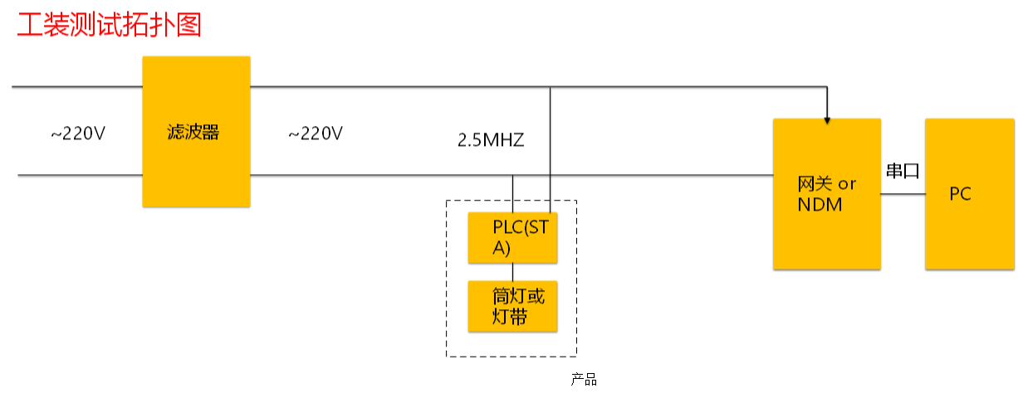

简化框图：

陪测设备
被测产品

PC
NDM
STA
URT
PLC

